Cover
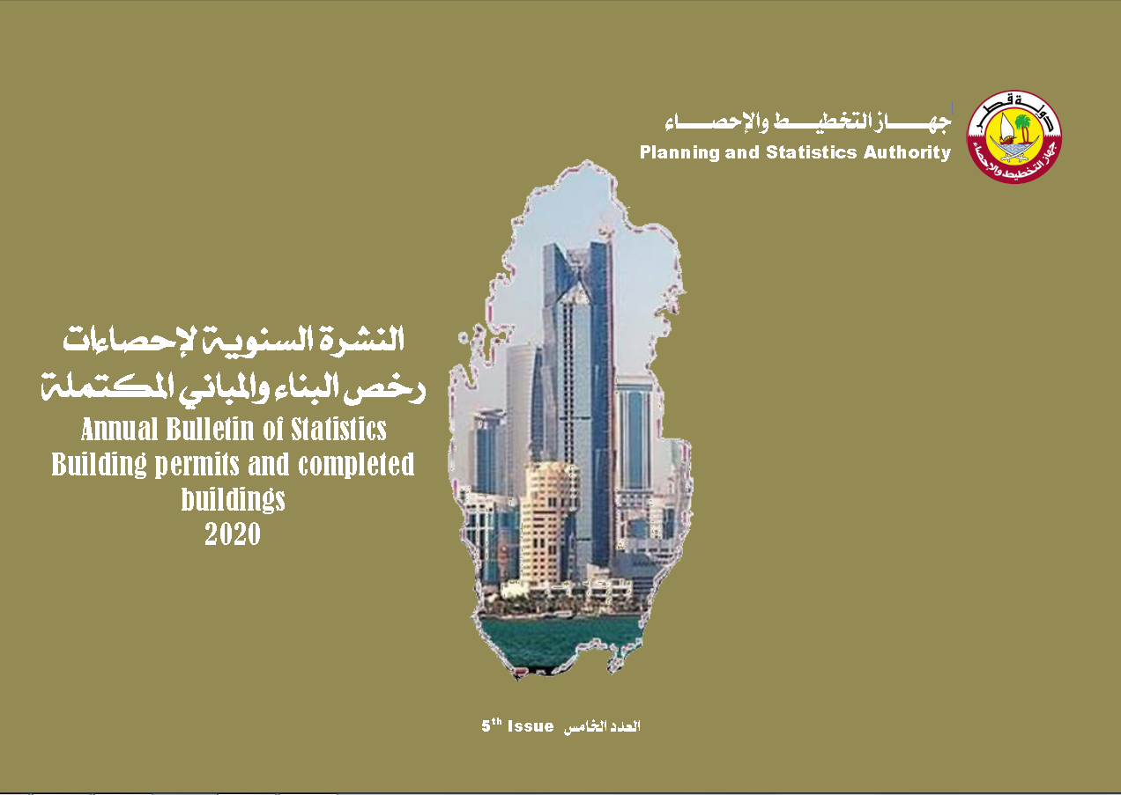

First
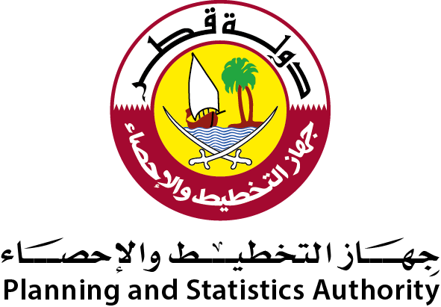 دولة قطر جهاز التخطيط والإحصاء إدارة الإحصاءات |  | State of Qatar Planning and Statistics Authority Statistics Department

 | النشرة السنوية لإحصاءات رخص البناء والمباني المكتملة 2020 The Annual Bulletin of Building Permits and Completed Buildings Statistics 2020

العدد الخامس 5th Issue

Preface
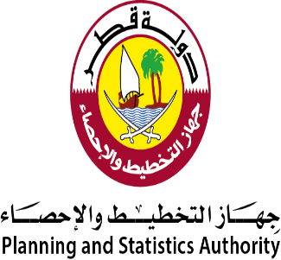
تقديم | Preface
يسر جهاز التخطيط والإحصاء أن يقدم العدد الخامس من النشرة السنوية لإحصاءات رخص البناء والمباني المكتملة للعام 2020م وذلك في إطار جهوده المتواصلة في توفير وتطوير كافة أنواع الإحصاءات . | The Planning and Statistics Authority has the pleasure of introducing the 5th issue of the “Annual Bulletin of Building Permits and Completed Buildings Statistics, 2020” as part of its continuous efforts to furnish and develop all kinds of statistics.
كما يسر الجهاز أن يتقدم بالشكر الجزيل لكافة المسئولين بوزارة البلدية والبيئة لتعاونهم ومساهمتهم في إصدار هذه النشرة. | The Authority takes this opportunity to express gratitudes and thanks to all concerned officials at the Ministry of Municipality and Environment for their cooperation and contribution in producing this bulletin.
ونرحب بأية ملاحظات وإقتراحات من شأنها تحسين مضمون هذه النشرة. | We welcome any remarks and suggestions that could improve contents of this bulletin.
والله ولي التوفيق،،، | And Allah grants success
د. صالح بن محمد النابت رئيس جهاز التخطيط والإحصاء | Dr. Saleh bin Mohammed Al Nabit President of Planning and Statistics Authority

الفصل الأول
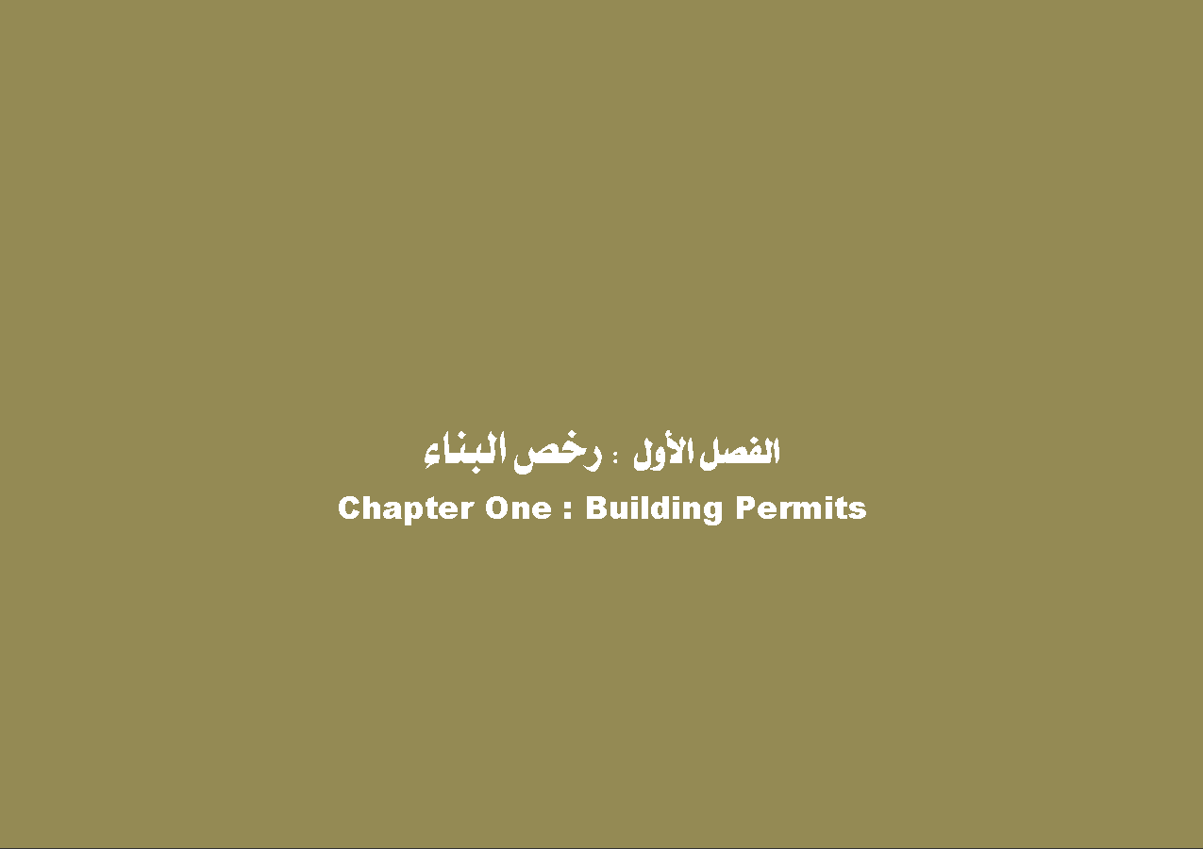

GR_1
رخص البناء الصادرة حسب نوع الرخصة والشهر
BUILDING PERMITS ISSUED BY TYPE OF PERMIT AND MONTH
2020
 | مباني جديدة New Building | اضافات Additions | تحويط Fencing
يناير JANUARY | 363 | 316 | 17
فبراير FEBRUARY | 364 | 283 | 17
مارس MARCH | 334 | 280 | 23
ابريل APRIL | 244 | 225 | 14
مايـو MAY | 154 | 115 | 2
يونيو JUNE | 282 | 271 | 19
يوليو JULY | 336 | 320 | 28
اغسطس AUGUST | 256 | 303 | 18
سبتمبر SEPTEMBER | 327 | 392 | 38
أكتوبر OCTOBER | 342 | 368 | 21
نوفمبر NOVEMBER | 383 | 343 | 36
ديسمبر DECEMBER | 507 | 429 | 36

Graph No. (1) شكل رقم

Gr_2
إجمالي رخص البناء الصادرة حسب نوع المبنى
TOTAL BUILDING PERMITS ISSUED BY TYPE OF BUILDING
2020
مبانى سكنية RESIDENTIAL BUILDINGS
 | مبانى سكنية RESIDENTIAL BUILDINGS
فيلا VILLA | 2242
مساكن قروض الاسكان DEWLLINGS OF HOUSING LOANS | 478
عمارة MULTI-STOREYED BUILDING | 239
أخرى OTHERS (RESIDENTIAL) | 71
مبانى غير سكنية RESIDENTIAL BUILDINGS
 | مبانى غير سكنية NON RESIDENTIAL BUILDINGS
ادارة حكومية PUBLIC BUILDING | 152
مبنى تجاري COMMERCIAL BLDG. | 414
ورشة / مصنع WORKSHOP/FACTORY | 218
مسجد Mosque | 32
أخرى OTHERS(NON-RESIDENTIAL) | 46

Graph No. (2) شكل رقم

Gr_3
إجمالي رخص البناء الصادرة حسب البلديات
TOTAL BUILDING PERMITS ISSUED BY MUNICIPALITY
2020
الدوحة Doha | 1636
الريان Rayyan | 1927
الوكرة Wakrah | 1486
ام صلال Umm Slal | 591
الظعاين Al-Daayen | 1405
الخور Al-Khor | 377
الشمال Al-Shamal | 167
الشيحانية Al-Shahhaniya | 217

Graph No. (3) شكل رقم

الفصل الثاني
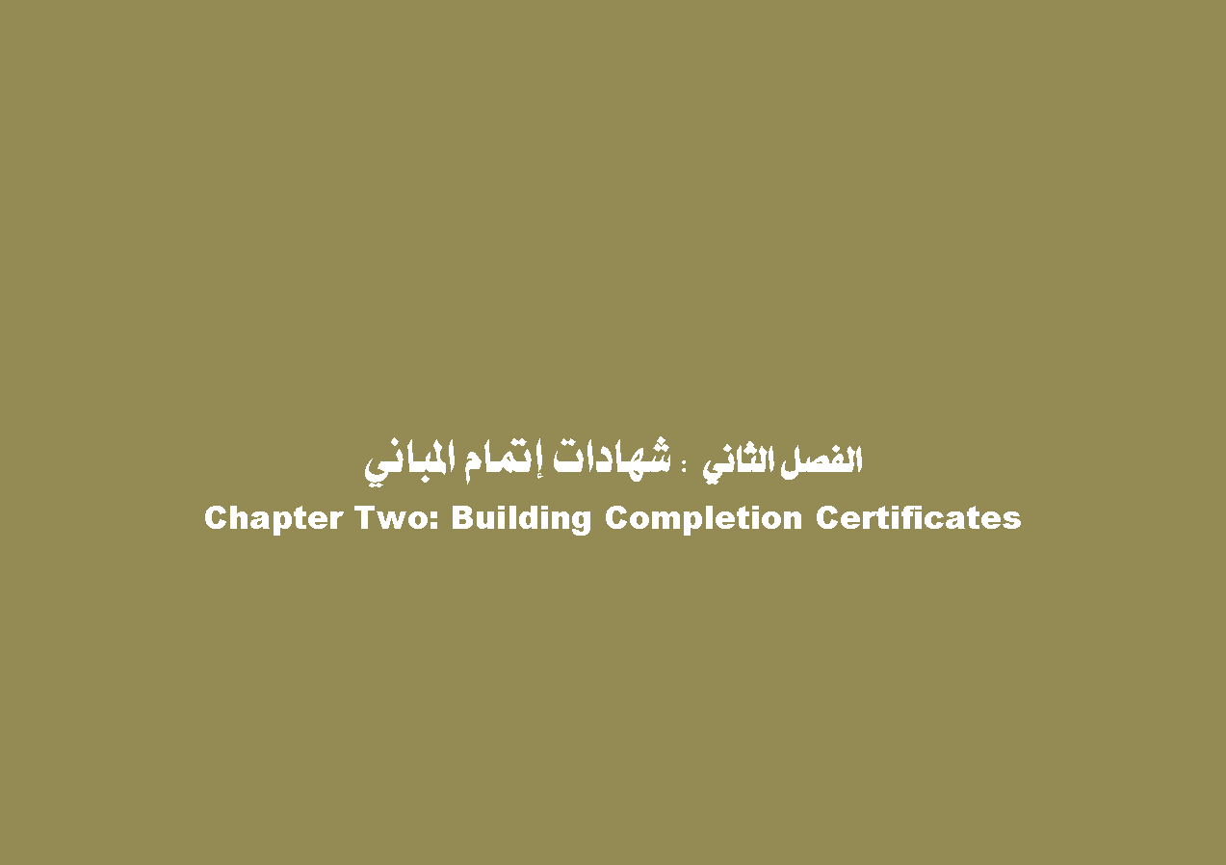

GR_4
شهادات إتمام المباني الصادرة حسب نوع الشهادة والشهر
BUILDING COMPLETION CERTIFICATES ISSUED BY TYPE OF CERTIFICATE AND MONTH
2020
 | مباني جديدة New Building | اضافات Additions
يناير JANUARY | 235 | 102
فبراير FEBRUARY | 209 | 79
مارس MARCH | 282 | 93
ابريل APRIL | 182 | 78
مايـو MAY | 119 | 39
يونيو JUNE | 233 | 87
يوليو JULY | 265 | 89
اغسطس AUGUST | 201 | 76
سبتمبر SEPTEMBER | 283 | 85
أكتوبر OCTOBER | 246 | 104
نوفمبر NOVEMBER | 246 | 109
ديسمبر DECEMBER | 220 | 99

Graph No. (4) شكل رقم

Gr_5
إجمالي شهادات إتمام المباني الصادرة حسب نوع المبنى
TOTAL BUILDING COMPLETION CERTIFICATES ISSUED BY TYPE OF BUILDING
2020
مبانى سكنية RESIDENTIAL BUILDINGS
فيلا VILLA | 1391
مساكن قروض الاسكان DEWLLINGS OF HOUSING LOANS | 759
عمارة MULTI-STOREYED BUILDING | 124
أخرى OTHERS (RESIDENTIAL) | 50
مبانى غير سكنية RESIDENTIAL BUILDINGS
ادارة حكومية PUBLIC BUILDING | 42
مبنى تجاري COMMERCIAL BLDG. | 206
ورشة / مصنع WORKSHOP/FACTORY | 83
مسجد Mosque | 36
أخرى OTHERS(NON-RESIDENTIAL) | 30

Graph No. (5) شكل رقم

Gr_6
إجمالي شهادات إتمام المباني الصادرة حسب البلديات
TOTAL BUILDING COMPLETION CERTIFICATES ISSUED BY MUNICIPALITY
2020
الدوحة Doha | 627
الريان Rayyan | 1080
الوكرة Wakrah | 829
ام صلال Umm Slal | 297
الظعاين Al-Daayen | 577
الخور Al-Khor | 124
الشمال Al-Shamal | 84
الشيحانية Al-Shahhaniya | 143

Graph No. (6) شكل رقم

